Worksheet
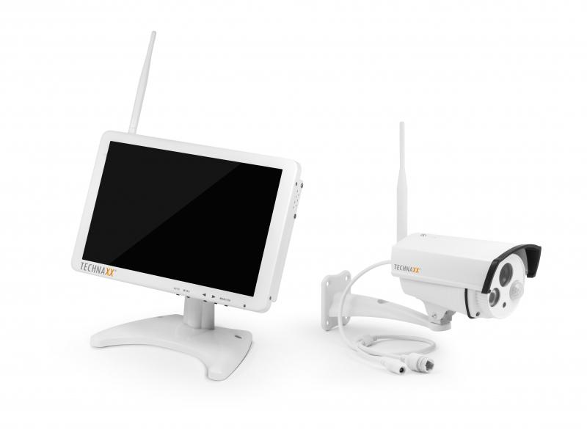
Technaxx Premium TX-29 Security Überwachungskamera-Set 10.1 Monitor

Artikelnummer | 4641 |  | VE | 4
EAN | 4260101737632 |  | Stück pro Palette | 112
Zollnummer | 85287220 |  | Lagen Pro Palette | 7

Abmessungen - Artikel
Länge(cm) | Breite(cm) | Höhe(cm) | Gewicht(g)
25 | 3.6 | 16.6 | 1000

Abmessungen - Artikelverpackung
Länge(cm) | Breite(cm) | Höhe(cm) | Leergewicht(g) | Gewicht(g) Artikel+Verpackung
27.5 | 18.5 | 18.5 | 200 | 2200

Abmessungen - VE Karton (Masterkarton)
Länge(cm) | Breite(cm) | Höhe(cm) | Gewicht(g)
40.5 | 30.5 | 41 | 11800

Verpackung - Bestandteile
Rest Zubehör (g) | Papier/Pappe (g) | Styropor (g) | Kunstst. Hohlkörper(g) | Kunstst. Folien(g) | Materialverbunde (g)
870 | 100 | 0 | 0 | 30 | 0

Weiterführende Informationen
Technaxx Reseller Portal

